50L～1000L（マットレス）
パラリンク（マットレス）敷設工費用内訳

名称 |  | 規格 | 単位 | 数量 | 単価 | 金額 | 摘要
1.材料費
パラリンク |  | 50L | ㎡ | 1,897.5 | 770 | 1,461,075 | ロス15%
パラリンク |  | 100L | ㎡ | 105.8 | 830 | 87,814 | 〃
パラリンク |  | 250L | ㎡ | 866.0 | 1,190 | 1,030,540 | 〃
パラリンク |  | 300L | ㎡ | 1,720.4 | 1,230 | 2,116,092 | 〃
MacTex（不織布） |  | N 18.1 | ㎡ | 2,400.0 | 300 | 720,000 | ロス20%

２．敷設費 |  | 50L | ㎡ | 1,650.0 | 380 | 627,000 | 単価内訳1
 |  | 100L | ㎡ | 92.0 | 380 | 34,960 | 〃
 |  | 250L | ㎡ | 753.0 | 380 | 286,140 | 〃
 |  | 300L | ㎡ | 1,496.0 | 380 | 568,480 | 〃
 |  | N 18.1 | ㎡ | 2,000.0 | 149 | 298,000 | 0.008人/㎡

３．パラリンク敷設冶具 |  |  | 式 | 1 | 80,000 | 80,000

４．パラリンク加工費 |  |  | 本 |  | 8,000 | 0 | 1,000㎡未満の場合

５．出荷運賃（千葉倉庫） |  |  | 式 |  | 80,000 | 0 | 1,000㎡未満の場合

 | 合計 |  |  |  |  | 7,310,101
※パラリンクの数量が1,000㎡を切る場合、加工費と運賃が別途かかります。
※本表には、中詰め砕石の材料費、撒き出し及び転圧等の土工費は含んでおりませんので、
別途ご積算下さい。

 |  |  |  |  |  |  |  | 運転１日当たり単価表
１．パラリンク（マットレス）敷設費単価内訳（参考）
 |  |  |  |  |  |  | 500㎡当り | 代価①バックホウ クローラ型 クレーン機能付 2.9t吊 山積0.8㎥
名称 |  | 規格 | 単位 | 数量 | 単価 | 金額 | 摘要 | 排出ガス対策型（第２次基準値）
労務費
世話役 |  |  | 人 | 1 | 28,700 | 28,700 | 令和4年3月 | 名称 | 規格 | 単位 | 数量 | 単価 | 金額 | 備考
普通作業員 |  |  | 人 | 3 | 18,600 | 55,800 | 令和4年3月 | 運転手（特殊） |  | 人 | 1 | 28,500 | 28,500
 | 小計 |  |  |  |  | 84,500 |  | 燃料費 | 軽油 | ℓ | 100.2 | 137 | 13,727 | 小型ローリー
材料費 |  |  |  |  |  |  |  | 機械損料 |  | 日 | 1 | 19,000 | 19,000
パラピン |  | 0.4本／㎡ | 本 | 200 | 190 | 38,000 |  | 諸雑費 |  | 式 | 1 |  | 73
接続金物 |  |  | 個 |  |  |  |  | 合計 |  |  |  |  | 61,300
 | 小計 |  |  |  |  | 38,000
 |  |  |  |  |  |  |  | 代価②ラフテレーンクレーン 油圧伸縮ジブ型 4.9ｔ吊
重機運転経費 |  |  |  |  |  |  |  | 排出ガス対策型（第２次基準値）
バックホウ |  | 0.8㎥ | 日 | 1 | 61,300 | 61,300 | 代価①
ラフテレーンクレーン（荷卸） |  | 油圧4.9ｔ吊 | 日 | 0.0325 | 57,400 | 1,866 | 代価② | 名称 | 規格 | 単位 | 数量 | 単価 | 金額 | 備考
 | 小計 |  |  |  |  | 63,166 |  | 運転手（特殊） |  | 人 | 1 | 28,500 | 28,500
 |  |  |  |  |  |  |  | 燃料費 | 軽油 | ℓ | 58.4 | 137 | 8,001
 | 計①（材料費除く） |  |  |  |  | 147,666 |  | 機械損料 |  | 日 | 1 | 20,800 | 20,800
諸経費 |  | 雑品等 | 式 | 1 |  | 4,430 | 計①の3％ | 諸雑費 |  | 式 | 1 |  | 99
 | 合計 |  |  |  |  | 190,096 |  | 合計 |  |  |  |  | 57,400
 |  |  |  |  | 施工単価 | 380 | 円/㎡ |  |  |  |  | 東北 | 43,000

２．吊冶具損料 |  |  |  |  |  |  |  | 註： | 労務単価… |  | 青森
 | 一現場当りの固定費とする。 |  |  |  |  |  |  |  | 燃料費数量… |  | 令和4年度国土交通省土木工事積算基準
 |  |  |  |  |  |  |  |  | 燃料費単価… |  | 建設物価
品名 |  | 規格 | 単位 | 数量 | 単価 | 備考 |  |  | 機械損料単価… |  | 令和4年度機械等損料表
パラリンク吊冶具 |  | 専用吊冶具（1ｔ） | 式 | 1 | 80,000 | リース料

※パラリンク（マットレス）敷設工500㎡当りの歩掛り
名称 |  | 規格 | 単位 | 数量 | 備考
世話役 |  |  | 人 | 1
普通作業員 |  |  | 人 | 3 |  |  |  | ３．パラリンク（マットレス）のロス率について

バックホウ |  | 0.8㎥ | 日 | 1 |  |  |  | パラリンクマットレス工法は、表層処理工法の一つで、支持力が不足する基礎地盤の表層または地中構造物の基礎の下にパラリンクと中詰材（砕石など）を用いて立体的かつ盤状に組み立てた構造体（マットレス構造体）を設置することにより，盤状で剛性のある構造体を形成し、上部の構造物の荷重の分散およびマットレス構造体内のせん断抵抗を発揮させることにより基礎地盤を補強する工法である。 そのため、パラリンクは軟弱地盤上に設置することが主であり、パラリンクを敷設後、中詰材の撒き出し・転圧を行うとめり込みが起こる。また、掘削が垂直に掘れない場合、側面にある程度傾斜をつけてマットレスを構築する。以上より、出来形を満足させるため、以下のロスを見込む。
ラフテレーンクレーン（荷卸） |  | 油圧4.9ｔ吊 | 日 | 0.0325
パラピン |  | φ7ｍｍ | 本 | 200
接続金物 |  | タイプ1 | 個 |  | 50L-200L時 ※マットレス時不要
接続金物 |  | タイプ2 | 個 |  | 250L-300L時 ※マットレス時不要

接続金物については、現行品番50L、100L、150L、200L、250L、300Lの時実施しているが、
マットレスの場合は1枚当たりの長さが短いため、接続金物は使用しない。

※本表には、中詰め砕石の材料費、撒き出し及び転圧等の土工費は含んでおりませんので、
別途ご積算下さい。 |  |  |  |  |  |  |  | ・パラリンク幅（構造物の延長）方向 … 5％（縦帯１帯分を重ね合せる）
※パラリンクの数量が1,000㎡を切る場合、加工費と運賃が別途かかります。 |  |  |  |  |  |  |  | ・パラリンク長さ（構造物の横断）方向 … 10％
※中詰め材は砕石（C-40）が好ましい。再生砕石の場合は品質のバラツキがあるため、注意を
要する。
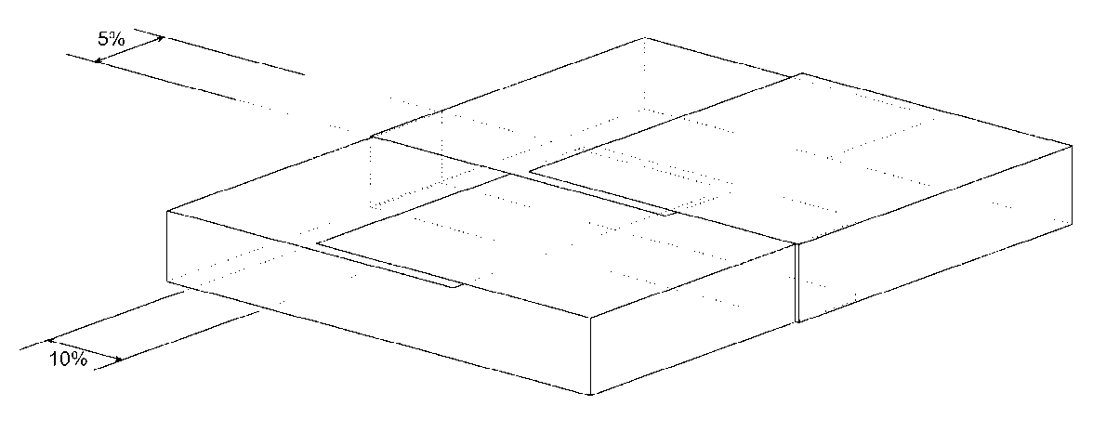

３．不織布（マットレス）敷設工1㎡当りの歩掛り
名称 |  | 規格 | 単位 | 数量 | 備考
普通作業員 |  |  | 人 | 0.008

 |  |  |  |  |  |  |  |  |  |  | 図－マットレス概要図

 |  |  |  |  |  |  |  | ４．不織布（マットレス）のロス率について

 |  |  |  |  |  |  |  | マットレスにおいて不織布は、中詰材のめり込み防止のため、底面と側方部に設置する。
 |  |  |  |  |  |  |  | 施工時において、側方部は中詰材撒き出し時に引きずられるのを防ぐため外側に余分が必要である。
 |  |  |  |  |  |  |  | また、軟弱地盤のため、隣り合う部分は重ね合せを行うため、以下のロスを見込む。

 |  |  |  |  |  |  |  | ・不織布幅（構造物の延長）方向 … 5％（10cm程度）
 |  |  |  |  |  |  |  | ・不織布長さ（構造物の横断）方向 … 15％（片側7.5％程度）

 |  |  |  |  |  |  |  |  |  |  | 図－不織布施工時概念図

